Sheet1
영어 |  |  | 수학
학번 | 영어성적 |  | 학번 | 수학성적
1111 | 100 |  | 1233 | 50
1112 | 80 |  | 1231 | 100
1113 | 70 |  | 1112 | 49
1231 | 60 |  | 1113 | 50
1233 | 50 |  | 1111 | 60

학번 | 영어성적 | ON | 학번 | 수학성적 | -> 학번을 두번쓰고 있음!
1111 | 100 | 기준으로! | 1233 | 50 | -> 학번을 기준(ON)으로 하나의 테이블로 만듦
1112 | 80 |  | 1231 | 100
1113 | 70 |  | 1112 | 49
1231 | 60 |  | 1113 | 50
1233 | 50 |  | 1111 | 60

 |  | 1111 | 100 | 60
 |  | 1112 | 80 | 49
 |  | .
 |  | .
 |  | .
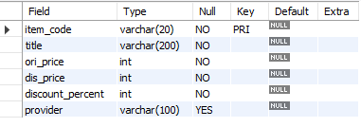
 | ranking |  |  |  |  | items

 | -> item_code를 FOREIGN KEY로 사용!

